상품제안서
잘 써지는 돌돌이 색연필 | 상품코드: S03316

 |  |  |  |  |  |  | 02-713-8555 | www.synergygift.co.kr
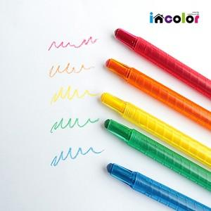

【상세/제작정보】 | <span style="font-size: 12pt;">5개 세트상품 경로 </span><br><a href="http://www.easy1.co.kr/src/goods_detail.php?gdno=9789"></a><a href="https://www.synergygift.co.kr/src/goods_detail.php?ctcode=02015&amp;qmcode=&amp;bridx=&amp;egidx=&amp;lgidx=&amp;minprc=&amp;maxprc=&amp;stx=&amp;sst=gd_hit&amp;sod=desc&amp;page=1&amp;gdno=9787"><span style="color: rgb(0, 117, 200); font-size: 12pt;">incolor 고주파 문구세트(색연필세트) | 시너지기프트 - 기념품제작,판촉물제작,사은품제작 (synergygift.co.kr)</span></a>

【인쇄/포장옵션】 | 풀칼라, 백색1도 / 포장불가능

【공급단가】 | 수량 | 1,000~ | 2,000~ | 3,000~ | 5,000~ | 10,000~
*VAT별도 | 단가 | 210원 | 200원 | 190원 | 180원 | 180원

【상품 URL】 | https://www.synergygift.co.kr:443/src/goods_detail.php?gdno=9773

